Koszulki
Formularz ofertowy |  |  |  |  |  |  |  |  |  | Załącznik nr 2 do Zapytania
Koszulki
LP | NAZWA | ZDJĘCIE POGLĄDOWE | Liczba sztuk - zamówienie gwarantowane | Liczba sztuk- zamówienie opcjonalne | CENA JEDNOSTKOWA BRUTTO | Wartość brutto - zamówienie gwarantowane | Wartość brutto - zamówienie opcjonalne | Wartość zamówienia netto - RAZEM | Wartość zamówienia bruto - RAZEM
1 | Koszulka polo damska |  | 50 | 30 |  | 0.00 zł | 0.00 zł | 0.00 zł | 0.00 zł
2 | Koszulka polo męska |  | 50 | 30 |  | 0.00 zł | 0.00 zł | 0.00 zł | 0.00 zł
3 | Koszulka sportowa damska |  | 15 | 10 |  | 0.00 zł | 0.00 zł | 0.00 zł | 0.00 zł
4 | Koszulka sportowa męska |  | 15 | 10 |  | 0.00 zł | 0.00 zł | 0.00 zł | 0.00 zł
5 | Koszulka typu T-shirt damska | 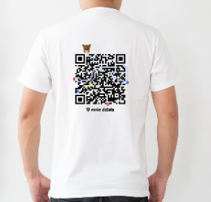 | 50 | 10 |  | 0.00 zł | 0.00 zł | 0.00 zł | 0.00 zł
6 | Koszulka typu t-shirt męska |  | 50 | 10 |  | 0.00 zł | 0.00 zł | 0.00 zł | 0.00 zł
 |  |  | 230 | 100 |  | 0.00 zł | 0.00 zł | 0.00 zł | 0.00 zł

